Alytaus
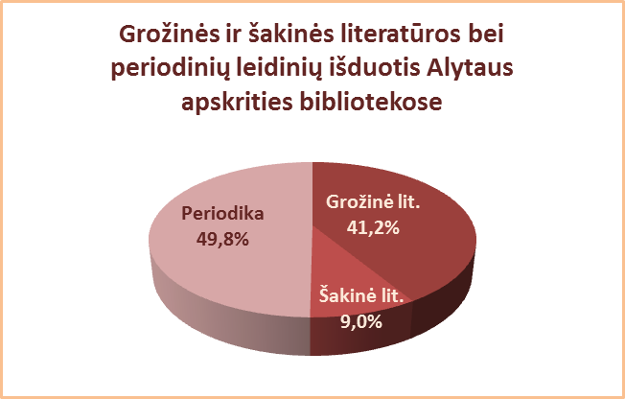
3.6. ALYTAUS APSKRITIES SAVIVALDYBIŲ VIEŠŲJŲ BIBLIOTEKŲ
PERIODINIŲ LEIDINIŲ IŠDUOTIS 2013 M.*

Eil. Nr. | Savivaldybių | Periodinių leidinių išduotis
 | viešosios | SVB tinklo b-kose |  | VB |  | Miesto fil. |  | Kaimo fil.
 | bibliotekos | Fiz. vnt. | % | Fiz. vnt. | % | Fiz. vnt. | % | Fiz. vnt. | %
1 | Alytaus m. | 137566 | 48.5 | 105029 | 52.9 | 32537 | 38.2 | x | x
2 | Alytaus r. | 284000 | 56.2 | 195857 | 61.1 | 18894 | 42.1 | 69249 | 49.6
3 | Druskininkai | 69182 | 50.2 | 38591 | 50.4 | 5170 | 30.0 | 25421 | 58.0
4 | Lazdijai | 40453 | 27.0 | 21023 | 42.3 | 1030 | 5.1 | 18400 | 23.0
5 | Varėna | 130389 | 51.8 | 84421 | 59.3 | x | x | 45968 | 41.9
 | Iš viso: | 661590 | 49.8 | 444921 | 56.5 | 57631 | 34.4 | 159038 | 42.6
*Periodinių leidinių išduoties procentas skaičiuojamas nuo viso fondo.

Vilniaus
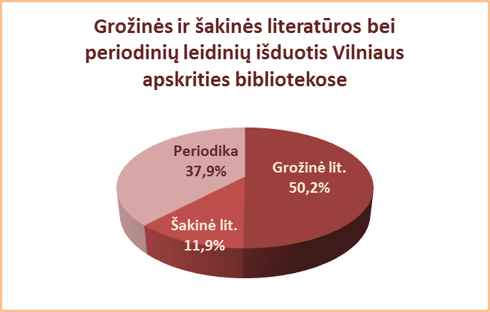
3.6. VILNIAUS APSKRITIES SAVIVALDYBIŲ VIEŠŲJŲ BIBLIOTEKŲ
PERIODINIŲ LEIDINIŲ IŠDUOTIS 2013 M.*

Eil. Nr. | Savivaldybių | Periodinių leidinių išduotis
 | viešosios | SVB tinklo b-kose |  | VB |  | Miesto fil. |  | Kaimo fil.
 | bibliotekos | Fiz. vnt. | % | Fiz. vnt. | % | Fiz. vnt. | % | Fiz. vnt. | %
1 | Elektrėnai | 77072 | 44.4 | 18078 | 27.9 | 24885 | 66.2 | 34109 | 47.7
2 | Šalčininkai | 74694 | 31.1 | 32992 | 47.0 | 17151 | 36.5 | 24551 | 20.0
3 | Širvintos | 71928 | 48.4 | 26218 | 51.4 | x | x | 45710 | 46.9
4 | Švenčionys | 118005 | 53.6 | 18459 | 44.7 | 65551 | 59.2 | 33995 | 49.9
5 | Trakai | 130700 | 45.2 | 43621 | 56.1 | 47537 | 37.1 | 39542 | 47.6
6 | Ukmergė | 83983 | 31.7 | 43923 | 30.3 | x | x | 40060 | 33.5
7 | Vilniaus r. | 20740 | 13.3 | 4826 | 26.6 | 3873 | 16.1 | 12041 | 10.6
Iš viso: |  | 577122 | 38.7 | 188117 | 40.2 | 158997 | 45.8 | 230008 | 34.0
8 | Vilniaus m. | 507435 | 37.0 | 0* | 0* | 507435 | 37.0 | x | x
Iš viso: |  | 1084557 | 37.9 | 188117 | 40.2 | 666432 | 38.8 | 230008 | 34.0
*Periodinių leidinių išduoties procentas skaičiuojamas nuo viso fondo.
**Vilniaus m. CB dėl rekonstrukcijos darbų nuo 2007 m. vartotojų neaptarnauja.

